关系图
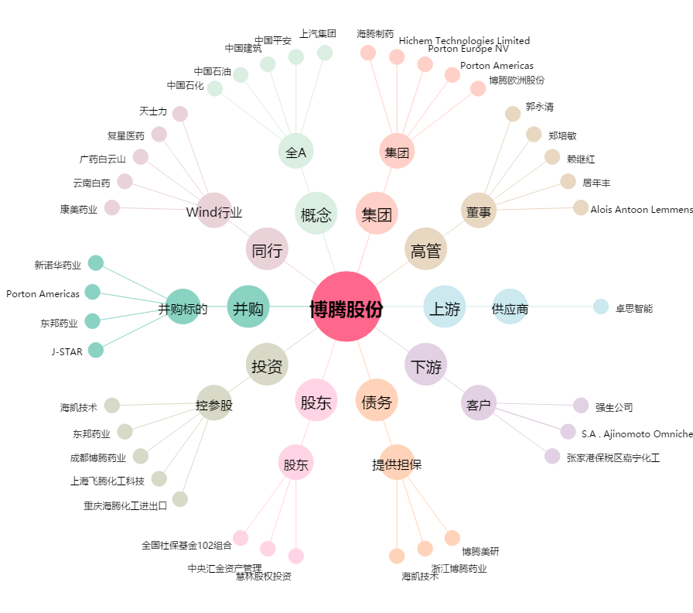
博腾股份[300363.SZ] - 关系概览图

